Datos xerais
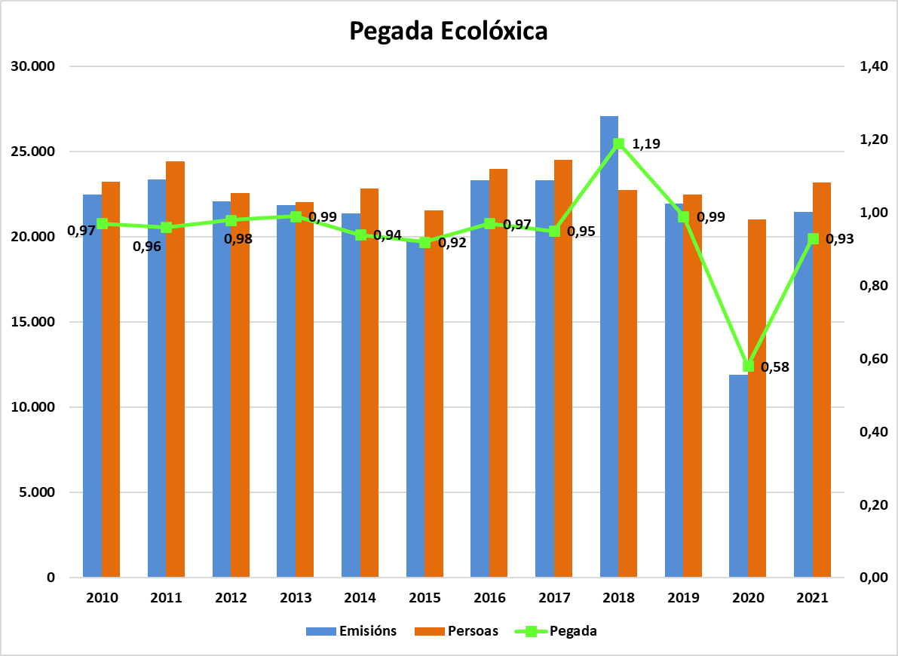
 |  |  |  |  | Unidade de análises e programas

DATOS XERAIS DA UNIVERSIDADE DE VIGO
ANO 2021
CURSO 2021/2022
Data do informe: novembro 2022
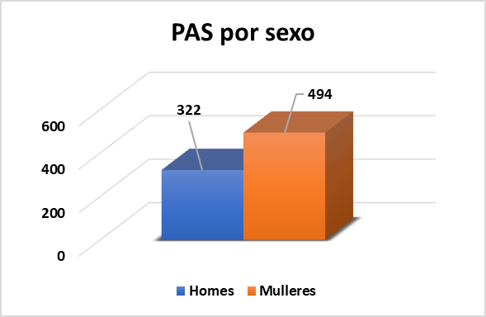
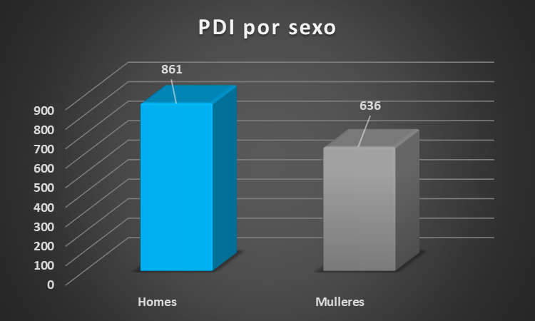
ESTRUCTURA DA UNIVERSIDADE DE VIGO |  | RECURSOS HUMANOS (2021)
3 | campus | PAS por tipo | Homes | Mulleres
22 | centros universitarios propios | Eventual/Alto cargo | 4 | 3
7 | centros adscritos | Funcionario | 91 | 332
6 | centros tecnolóxicos | Laboral | 227 | 159
10 | centros de investigación | Total | 322 | 494
47 | departamentos | PDI por tipo | Homes | Mulleres
140 | áreas de coñecemento | Funcionario | 475 | 300
 |  | Laboral | 386 | 336
 |  | Total | 861 | 636
 |  | PERSOAL INVESTIGADOR por tipo | Homes | Mulleres
INFRAESTRUCTURAS E SERVIZOS (2021) |  | Persoal contratado con cargo a proxectos | 209 | 203
42 | edificios (docencia, administración e outros) | Persoal de programas de investigación | 107 | 132
3 | residencias universitarias | Persoal técnico de programas | 10 | 20
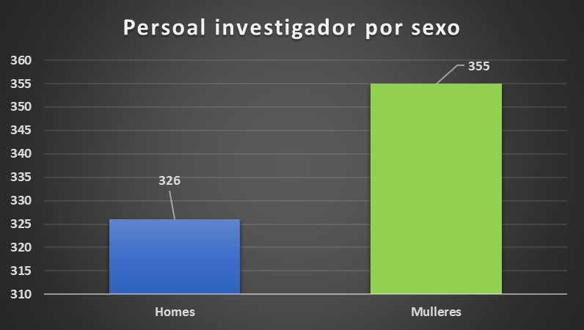
558 | prazas en residencias universitarias | Total | 326 | 355
71528 | instalacións deportivas totais (m2)
54,659 | campos deportivos (m2)
11 | bibliotecas
3,141 | postos de lectura

Inf. económica e investigación
 |  |  |  | Unidade de análises e programas

DATOS ECONÓMICOS E DE INVESTIGACIÓN DA UNIVERSIDADE DE VIGO
ANO 2021
CURSO 2021/2022
Data do informe: novembro 2022
2021_Grupos de investigación
Artes e Humanidades | 30
Ciencias | 43
Ciencias da Saúde | 5
Ciencias Sociais e Xurídicas | 49
Enxeñaría e Arquitectura | 45

 | ORZAMENTO EXECUTADO (2021) | INVESTIGACIÓN E TRANSFERENCIA (2021)
 |  | 132 | prox. de investigación concedidos
 |  | 86 | axudas Uvigo
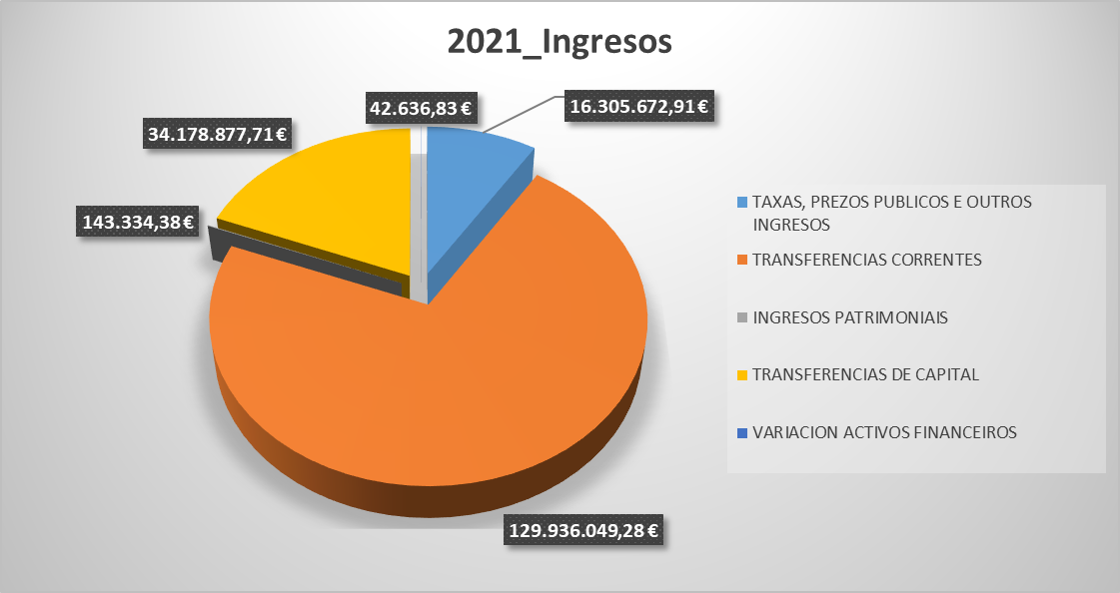
 |  | 709 | actividades do art. 83 LOU
 |  | 13 | patentes concedidas no ano
 |  | 237 | patentes activas
 |  | 0 | spin-off de nova creación
 |  | 8 | star-up creadas por graduados/as Uvigo

 |  | RECURSOS CAPTADOS (2021)
 |  | 6,034,254.00 € | Proxectos do Estado
 |  | 4,302,353.00 € | Proxectos da Comunidade autónoma
 |  | 6,347,137.00 € | Proxectos europeos e interrexionais
 |  | 664,418.58 € | Facturación centros investigación
 |  | 6,579,004.88 € | Contratación I+D
% nº facturas por tramo
De 0 a 100€ | 0.36348312455 | 0.023943608014 | 0.15879400835 | 0.0097306822971 | 0.36348312455
De 101 a 1000€ | 0.44094548519 | 0.044630885339 | 0.12121212121 | 0.026931770295 | 0.44094548519
De 1001 a 10.000€ | 0.17446270544 | 0.025590928246 | 0.055855648776 | 0.010611807072 | 0.17446270544
De 10.001 a 50.000€ | 0.017354327089 | 0.0015707006857 | 0.0086963184308 | 0.00068957591081 | 0.017354327089
Máis de 50.000€ | 0.0037543577367 | 0.00030647818258 | 0.0029115427346 | 3.8309772823E-05 | 0.0037543577367
 |  | 888,041.42 € | Axudas Uvigo

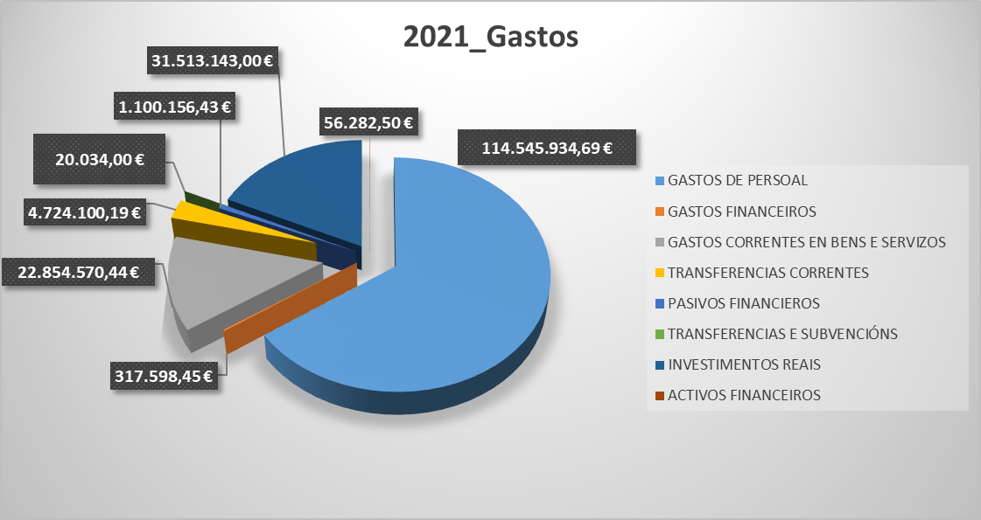
 |  | FACTURACIÓN (2021)
 |  | 2665 | Número total de provedores
 |  | 26103 | Número total de facturas
 |  | 38,467,736 € | Importe total facturado
 |  | 1,474 € | Importe medio por factura
 |  | 14,434 € | Importe medio por provedor
 |  | 9.79 | Nº medio de facturas por provedor

2021_Volumen global de contratación
 | Importes de licitación | Importes de adxudicación
Obras | 1500167.16 | 1475041.61
Servizos | 934532.66 | 804206.64
Subministracións | 3067311.42 | 2853637.12
Privados | 374000 | 255329.14
Concesión servizos

Datos académicos
 |  |  |  |  |  |  |  | Unidade de análises e programas

DATOS ACADÉMICOS DA UNIVERSIDADE DE VIGO
CURSO 2021/2022
Data do informe: novembro 2022

OFERTA DE TITULACIÓNS POR ÁMBITO |  |  |  |  |  |  | DOBRES TITULACIÓNS CON UNIVERSIDADES ESTRANXEIRAS
 | Graos | Programacións conxuntas de estudos de grao | Mestrados | Programas de doutoramento |  |  | Centro | Titulación | Universidade estranxeira
Artes e Humanidades | 7 |  | 8 | 5 |  |  | E.U. Estudos Empresariais | Grao en Comercio | Université de Pau et des Pays de l'Adour (Francia)
Ciencias | 5 |  | 12 | 11 |  |  | Fac. CC. Empresariais e Turismo | Grao en Turismo | Hochschule Bochum (Alemaña)
Ciencias da Saúde | 5 |  | 3 | 3
CC. Sociais e Xurídicas | 22 | 3 | 25 | 11
Enxeñaría e Arquitectura | 15 | 3 | 17 | 12
TOTAL | 54 | 6 | 65 | 42

MATRÍCULA E EGRESOS EN TITULACIÓNS OFICIAIS |  |  |  | ESTUDOS PROPIOS |  |  |  | PRÁCTICAS EN EMPRESAS
Titulacións oficiais | Matrícula | Egresos |  | Estudos propios | Nº cursos | Matrícula |  | 802 alumnos/as en prácticas extracurriculares
grao | 16447 | 2685 |  | Titulacións Propias | 1 | 7 |  | 3253 alumnos/as en prácticas curriculares
mestrado oficial | 2216 | 1199 |  | Cursos complementarios | 2 | 30 |  | 3197 convenios para prácticas en empresas
doutoramento | 1467 | 141* |  | Cursos de extensión universitaria | 83 | 1401
Total | 20130 | 3884 |  | Cursos de galego | 11 | 261
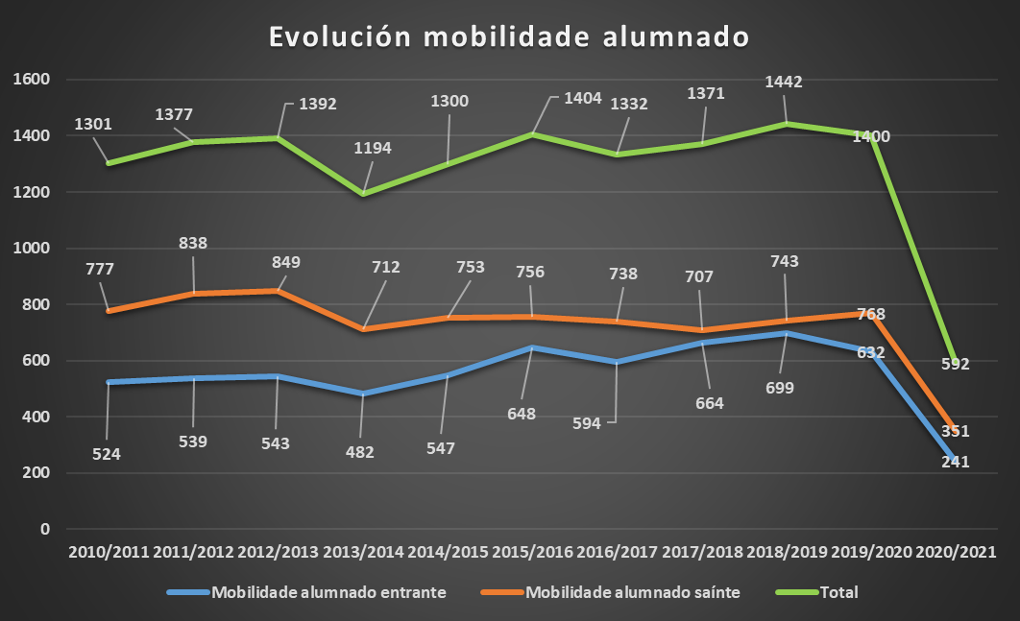
 |  |  |  | Cursos de idiomas (ano 2021) | 81 | 1606
* Teses defendidas |  |  |  | Cursos de formación | 7 | 219
 |  |  |  | Cursos de especialista | 7 | 119
 |  |  |  | Talleres/Obradoiros | 6 | 40
 |  |  |  | Programa de maiores | 2 | 389
 |  |  |  | Total | 200 | 4072

